cabin.list
CABIN LIST
RV MARIA S. MERIAN |  |  | Port of Departure: | Rostock, Germany
DBBT | IMO 927 419 7 |  |  | Date of Departure: | 2022-01-11
Flag: German |  |  | Cruise No.: | MSMXXX

1. Superstructure Deck (Zone „yellow“) Starboard aft
1. Superstructure Deck (Zone „yellow“) Port foreward
Deck/ Kammer |  | Tel. | Belegung | Vorname, Name
1. Aufbaudeck | 6215 | 666 | Fahrtleiter/in
 | 6204 | 604 | 2 Wisenschaftler/innen

 | 6208 | 608 | 2 Wisenschaftler/innen

 | 6210 | 610 | 2 Wisenschaftler/innen

Hauptdeck | 4202 | 402 | 1 Bordarzt oder 1 Wiss.
 | 4206 | 406 | 1 Wissenschaftler/in
 | 4210 | 410 | 2 Wisenschaftler/innen

 | 4212 | 412 | 2 Wisenschaftler/innen
Maindeck (zone „blue“) Starboard
Maindeck (zone „blue“) Port
 | 4214 | 414 | 2 Wisenschaftler/innen

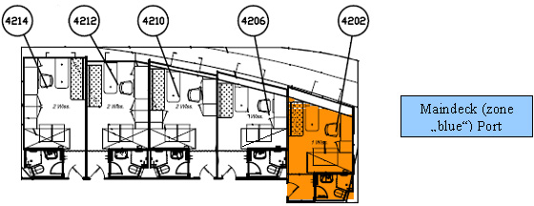
 | 4201 | 401 | 1 Wissenschaftler/in
 | 4205 | 405 | 1 Wissenschaftler/in
 | 4207 | 407 | 2 Wisenschaftler/innen

 | 4211 | 411 | 2 Wisenschaftler/innen

 | 4215 | 415 | 2 Wisenschaftler/innen

